Feuil1
2016-10-25 | 2016-10-28
 | 2016-11-03
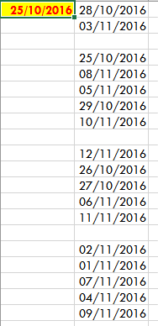
 | 2016-10-25
 | 2016-11-08
 | 2016-11-05
 | 2016-10-29
 | 2016-11-10

 | 2016-11-12
 | 2016-10-26
 | 2016-10-27
 | 2016-11-06
 | 2016-11-11

 | 2016-11-02
 | 2016-11-01
 | 2016-11-07
 | 2016-11-04
 | 2016-11-09

